计划表
NexTecht项目进度记录
项目开发成员 |  |  |  | 项目进度查看 |  |  |  |  |  |  |  |  |  |  |  |  | 当前日期

 | 戴梦琪：Evanna1 |  |  | 已完成 |  |  | 进行中 |  |  |  |  |  |  |  |  |  |  | 2025-06-12 21:53:19
 | 张政航：luailezhihang |  |  |  |  |  |  |  |  |  |  |  |  |  |  |  |  | 日 | 一 | 二 | 三 | 四 | 五 | 六
 | 许嘉诺：qadty12138 |  |  | 22项 |  |  | 0项 |  |  |  |  |  |  |  |  |  |  | 2025-06-01 | 2025-06-02 | 2025-06-03 | 2025-06-04 | 2025-06-05 | 2025-06-06 | 2025-06-07
已完成 | 22项
进行中 | 0项
未开始 | 0项
 | 郑春英：zjuly66 |  |  |  |  |  |  |  |  |  |  |  |  |  |  |  |  | 2025-06-08 | 2025-06-09 | 2025-06-10 | 2025-06-11 | 2025-06-12 | 2025-06-13 | 2025-06-14
 | 姚佳悦：610611 |  |  | 未开始 |  |  | 已完成 | 进行中 | 未开始 |  |  |  |  |  |  |  |  | 2025-06-15 | 2025-06-16 | 2025-06-17 | 2025-06-18 | 2025-06-19 | 2025-06-20 | 2025-06-21
 |  |  |  |  |  |  | 22项 | 0项 | 0项 |  |  |  |  |  |  |  |  | 2025-06-22 | 2025-06-23 | 2025-06-24 | 2025-06-25 | 2025-06-26 | 2025-06-27 | 2025-06-28
 |  |  |  | 0项 |  |  |  |  |  |  |  |  |  |  |  |  |  | 2025-06-29 | 2025-06-30

项目进展甘特图

ID | 项目 | 是否完成 | 计划 | 开始时间 | 结束时间 | 天数 | 2025-02-28 | 2025-03-01 | 2025-03-02 | 2025-03-03 | 2025-03-04 | 2025-03-05 | 2025-03-06 | 2025-03-07 | 2025-03-08 | 2025-03-09 | 2025-03-10 | 2025-03-11 | 2025-03-12 | 2025-03-13 | 2025-03-14 | 2025-03-15 | 2025-03-16 | 2025-03-17 | 2025-03-18 | 2025-03-19 | 2025-03-20 | 2025-03-21 | 2025-03-22 | 2025-03-23 | 2025-03-24 | 2025-03-25 | 2025-03-26 | 2025-03-27 | 2025-03-28 | 2025-03-29 | 2025-03-30 | 2025-03-31 | 2025-04-01 | 2025-04-02 | 2025-04-03 | 2025-04-04 | 2025-04-05 | 2025-04-06 | 2025-04-07 | 2025-04-08 | 2025-04-09 | 2025-04-10 | 2025-04-11 | 2025-04-12 | 2025-04-13 | 2025-04-14 | 2025-04-15 | 2025-04-16 | 2025-04-17 | 2025-04-18 | 2025-04-19 | 2025-04-20 | 2025-04-21 | 2025-04-22 | 2025-04-23 | 2025-04-24 | 2025-04-25 | 2025-04-26 | 2025-04-27 | 2025-04-28 | 2025-04-29 | 2025-04-30 | 2025-05-01 | 2025-05-02 | 2025-05-03 | 2025-05-04 | 2025-05-05 | 2025-05-06 | 2025-05-07 | 2025-05-08 | 2025-05-09 | 2025-05-10 | 2025-05-11 | 2025-05-12 | 2025-05-13 | 2025-05-14 | 2025-05-15 | 2025-05-16 | 2025-05-17 | 2025-05-18 | 2025-05-19 | 2025-05-20 | 2025-05-21 | 2025-05-22 | 2025-05-23 | 2025-05-24 | 2025-05-25 | 2025-05-26 | 2025-05-27 | 2025-05-28 | 2025-05-29 | 2025-05-30 | 2025-05-31 | 2025-06-01 | 2025-06-02 | 2025-06-03 | 2025-06-04 | 2025-06-05 | 2025-06-06 | 2025-06-07 | 2025-06-08 | 2025-06-09 | 2025-06-10 | 2025-06-11 | 2025-06-12 | 2025-06-13 | 2025-06-14 | 2025-06-15 | 2025-06-16 | 2025-06-17 | 2025-06-18 | 2025-06-19 | 2025-06-20 | 2025-06-21 | 2025-06-22 | 2025-06-23 | 2025-06-24 | 2025-06-25 | 2025-06-26 | 2025-06-27 | 2025-06-28 | 2025-06-29 | 2025-06-30 | 2025-07-01 | 2025-07-02 | 2025-07-03 | 2025-07-04 | 2025-07-05 | 2025-07-06 | 2025-07-07 | 2025-07-08 | 2025-07-09 | 2025-07-10 | 2025-07-11 | 2025-07-12 | 2025-07-13 | 2025-07-14 | 2025-07-15 | 2025-07-16 | 2025-07-17 | 2025-07-18
1 | 需求分析 | 完成 | 计划时间 | 2025-02-28 | 2025-03-01 | 2

 |  |  | 实际完成 | 2025-02-28 | 2025-03-01 | 2

2 | 可行性分析 | 完成 | 计划时间 | 2025-02-28 | 2025-03-20 | 21

 |  |  | 实际完成 | 2025-03-01 | 2025-03-19 | 19

3 | CASE调研 | 完成 | 计划时间 | 2025-03-07 | 2025-03-08 | 2

 |  |  | 实际完成 | 2025-03-07 | 2025-03-08 | 2

4 | 了解Scrum开发方法 | 完成 | 计划时间 | 2025-03-14 | 2025-03-15 | 2

 |  |  | 实际完成 | 2025-03-14 | 2025-03-15 | 2

5 | 项目活动图 | 完成 | 计划时间 | 2025-03-21 | 2025-04-02 | 13

 |  |  | 实际完成 | 2025-03-21 | 2025-04-02 | 13

6 | 项目跟踪工具 | 完成 | 计划时间 | 2025-03-28 | 2025-04-26 | 30

 |  |  | 实际完成 | 2025-03-28 | 2025-04-25 | 29

7 | 系统设计 | 完成 | 计划时间 | 2025-03-07 | 2025-03-14 | 8

 |  |  | 实际完成 | 2025-03-09 | 2025-03-15 | 7

8 | 程序设计 | 完成 | 计划时间 | 2025-03-15 | 2025-03-22 | 8

 |  |  | 实际完成 | 2025-03-15 | 2025-03-23 | 9

9 | 程序实现 | 完成 | 计划时间 | 2025-03-21 | 2025-05-05 | 46

 |  |  | 实际完成 | 2025-03-22 | 2025-05-05 | 45

10 | 测试 | 完成 | 计划时间 | 2025-05-05 | 2025-05-10 | 6

 |  |  | 实际完成 | 2025-05-06 | 2025-05-11 | 6

11 | 训练 | 完成 | 计划时间 | 2025-05-05 | 2025-05-11 | 7

 |  |  | 实际完成 | 2025-05-06 | 2025-05-11 | 6

12 | 维护 | 完成 | 计划时间 | 2025-05-10 | 2025-05-30 | 21

 |  |  | 实际完成 | 2025-05-10 | 2025-05-30 | 21

13 | 质量保证 | 完成 | 计划时间 | 2025-05-12 | 2025-05-30 | 19

 |  |  | 实际完成 | 2025-05-13 | 2025-05-30 | 18

14 | 后期总结 | 完成 | 计划时间 | 2025-05-10 | 2025-05-30 | 21

 |  |  | 实际完成 | 2025-05-11 | 2025-05-28 | 18

15 | 工作量估算及风险管理 | 完成 | 计划时间 | 2025-03-21 | 2025-03-22 | 2

 |  |  | 实际完成 | 2025-03-21 | 2025-03-22 | 2

16 | 软件需求规格说明SRS | 完成 | 计划时间 | 2025-04-18 | 2025-05-05 | 18

 |  |  | 实际完成 | 2025-04-20 | 2025-05-05 | 16

17 | 体系结构设计文档SAD | 完成 | 计划时间 | 2025-05-10 | 2024-05-29 | -345

 |  |  | 实际完成 | 2025-05-11 | 2025-05-29 | 19

18 | 学习依赖注入技术 | 完成 | 计划时间 | 2025-05-30 | 2025-06-02 | 4

 |  |  | 实际完成 | 2025-05-30 | 2025-06-05 | 7

19 | 后期改进 | 完成 | 计划时间 | 2025-05-28 | 2025-06-02 | 6

 |  |  | 实际完成 | 2025-05-28 | 2025-06-02 | 6

20 | github项目维护 | 完成 | 计划时间 | 2025-03-10 | 2025-06-11 | 94

 |  |  | 实际完成 | 2025-03-10 | 2025-06-11 | 94

21 | 每周会议 | 完成 | 计划时间 | 2025-02-28 | 2025-06-05 | 98

 |  |  | 实际完成 | 2025-02-28 | 2025-06-08 | 101

22 | 项目注解 | 完成 | 计划时间 | 2025-06-01 | 2025-06-05 | 5

 |  |  | 实际完成 | 2025-06-01 | 2025-06-06 | 6

使用说明
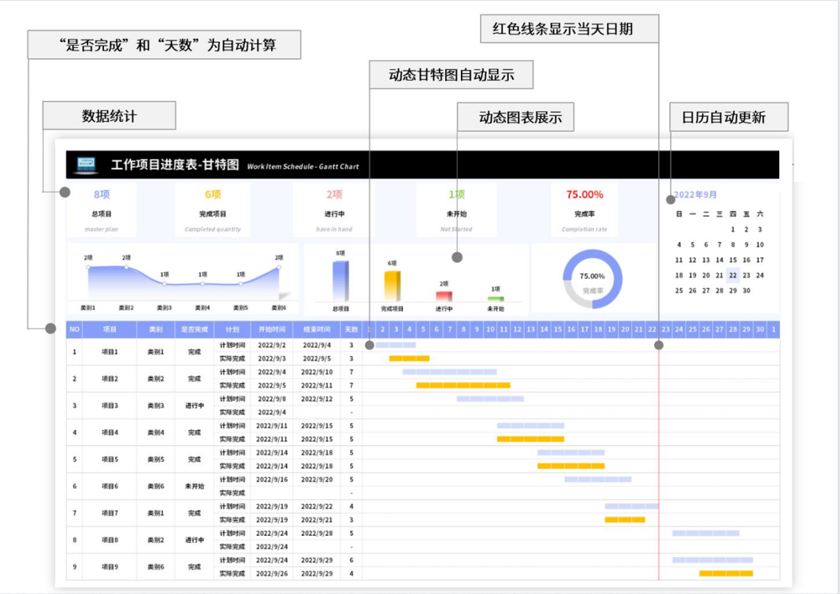
稻壳儿表格模板使用说明
（本页为说明页，用户使用模板时可删除本页内容）
01
基础操作指南
中文｜字体名称
思源黑体 Bold
02
字体说明
03
素材说明
图片：
模板中使用的图片来源于【稻壳图片】，仅限于个人学习、研究或欣赏目的使用，如需商用请您自行向版权方购买、获取商用版权。
· 如何撤销工作表保护？
1、选中对应工作表。
2、点击：「审阅---撤销工作表」保护。
· 如何增加行数？
1、选中最后一行，鼠标放在选中区域右下角。
2、当鼠标箭头变成黑色十字形时，点击鼠标左键下拉即可。
· 请在此处输入表格使用说明问题。
【说明】
模板中使用的字体为【思源黑体 Bold】，该字体为开源字体，请用户按照该款开源字体的开源协议要求来使用该字体。

